Couleurs.pour.vos.documents
(Je fournis la base. Vous construisez votre outil)
Comment trouver le bon accord des couleurs |  |  |  | POUR VOS DOCUMENTS EXCEL OU WORD |  |  |  |  | ChatGPT
https://www.canva.com/fr_fr/decouvrir/association-de-couleur-tendance-exemple/ |  |  |  |  |  |  |  |  | Voilà une méthode propre + rapide pour faire une grille d’images
 |  |  |  | EXEMPLES LIGNE 140 |  |  |  |  | “aimantées” aux cellules dans Excel (et ne plus galérer avec les déplacements).
Les 8 tendances de couleurs pour 2026 |  |  |  | #DDC5A2 | servez vous du pinceau pour la reproduire |  |  |  |  |  |  |  |  |  | Un audit Excel sérieux ne doit pas se résumer à “j’ai vérifié / tout est OK”. Il doit produire des preuves contrôlables : plages inspectées, formules modifiées, anciennes formules restantes, erreurs XML, dépendances, tests de notation.
https://www.vistaprint.fr/hub/tendances-couleurs |  |  |  | #07575b |  |  |  |  | 1) Préparer une grille (cellules carrées ou rectangles)
 |  |  |  | #66a5ad |  |  |  |  | Le plus simple : tu imposes une taille fixe aux cellules, comme un “tableau photo”.
Comment trouver le bon accord des couleurs lors de la création de votre affiche, poster, flyer, |  |  |  | #ff420e
carte pour une pièce comme votre salon, une chambre ou lors du développement de votre site web ? |  |  |  |  |  |  |  |  | Exemple (classique) |  |  |  |  |  | Voici le prompt à utiliser pour m’obliger à faire un travail sérieux.
C’est une étape qu’il ne faut pas négliger car, comme dans l'agencement d'espace intérieur, |  |  |  |  |  |  |  |  | Largeur de colonne = 20 |  |  |  |  |  | ORDRE DE MISSION — AUDIT ET RÉPARATION EXCEL TOLÉRANCE ZÉRO
ce choix de couleurs va donner du sens, révéler une atmosphère et surtout, assurer une impression couleurs |  |  |  |  |  |  |  |  | Hauteur de ligne = 90
réussie ! |  |  |  |  |  |  |  |  | Procédure : |  |  |  |  |  | Tu dois ouvrir le classeur Excel fourni et faire un audit technique profond, pas déclaratif, pas cosmétique.
 |  |  |  |  |  |  |  |  | 1. Sélectionne les colonnes où tu vas mettre les photos (ex : A:H)
Il est commun de dire que les couleurs parlent d’elles-mêmes. Le violet, reflète mystère et féminité. |  |  |  |  |  |  |  |  | 2. Clic droit → Largeur de colonne… |  |  |  |  |  | OBJECTIF
Le jaune est associé à la joie, le dynamisme et fait également référence à l’opulence. |  |  |  |  |  |  |  |  | 3. Sélectionne les lignes (ex : 1:30) |  |  |  |  |  | Réparer réellement le fichier, pas seulement améliorer la présentation.
Le bleu est connu pour être une couleur calme et sereine. Choisissez du rose pour évoquer la douceur ou la gourmandise. |  |  |  |  |  |  |  |  | 4. Clic droit → Hauteur de ligne… |  |  |  |  |  | Le classeur doit rester compatible Excel 2021 FR.
Le rouge est la couleur de la passion… Le vert fera penser à la nature bien-sûr mais aussi à la fraîcheur et à l’optimisme. |  |  |  |  |  |  |  |  | 💡 Astuce : si tu veux des “carrés”, tu ajustes jusqu’à un rendu visuellement carré (Excel n’a pas la même unité entre largeur et hauteur). |  |  |  |  |  | Contraintes impératives :
Mais la symbolique des couleurs n'explique pas comment les assortir. |  |  |  |  |  |  |  |  |  |  |  |  |  |  | sans VBA ;
Après notre article sur la théorie du code des couleurs |  |  |  |  |  |  |  |  |  |  |  |  |  |  | sans formules dynamiques ;
 |  |  |  |  |  |  |  |  | 2) Sélectionner les images SANS ouvrir les liens (en masse) |  |  |  |  |  | sans LET ;
et notre tutoriel de création d'une palette de couleurs, |  |  |  |  |  |  |  |  | Tu évites les clics accidentels : |  |  |  |  |  | sans FILTRE ;
 |  |  |  |  |  |  |  |  | Option A (la plus fiable) |  |  |  |  |  | sans SEQUENCE ;
voici donc pour vous 20 associations de couleurs tendance qui donneront à vos créations graphique un effet époustouflant ! |  |  |  |  |  |  |  |  | F5 → Spécial… → Objets → OK |  |  |  |  |  | sans TEXTJOIN / JOINDRE.TEXTE ;
 |  |  |  |  |  |  |  |  | ➡️ Excel sélectionne tous les objets (donc tes images) |  |  |  |  |  | sans @ / intersection implicite ;
Bon à savoir :Pour réutiliser ces harmonies de couleurs, rien de plus simple : utilisez les codes couleurs (# hex code). En effet, lorsque vous créez votre design dans un outil tel queCanva, cliquez sur la couleur, puis sur le « + ». Tapez ensuite le code directement dans l’emplacement prévu et voilà : votre couleur sera exactement celle souhaitée ! |  |  |  | . |  |  |  |  |  |  |  |  |  |  | sans références interfeuilles inutiles ;
 |  |  |  |  |  |  |  |  | Option B |  |  |  |  |  | sans formules partagées héritées dans le XML ;
Utilisez le cercle chromatique ou, pour être plus précis, tapez votre code couleur. |  |  |  |  |  |  |  |  | Accueil → Rechercher et sélectionner → Sélectionner des objets |  |  |  |  |  | sans #REF!, #VALEUR!, #NOM?, #DIV/0!, #N/A dans les zones moteur ;
 |  |  |  |  |  |  |  |  | ➡️ Tu encadres à la souris pour sélectionner plusieurs images. |  |  |  |  |  | aucune modification cosmétique ne doit masquer une erreur de logique.
Nature
La nature est source d’inspiration : de nombreuses couleurs s’y déclinent et forment des ensembles harmonieux. Observez. |  |  |  |  |  |  |  |  | 3) Les “aimanter” aux cellules (le réglage magique) |  |  |  |  |  | PHASE 1 — AUDIT AVANT MODIFICATION
 |  |  |  |  |  |  |  |  | C’est ça qui fait que les images restent bien en place quand tu modifies les lignes/colonnes. |  |  |  |  |  | Avant de modifier, tu dois produire un diagnostic factuel :
1-Fraîcheur et luminosité |  |  |  |  |  |  |  |  | 1. Clic droit sur une image (ou plusieurs sélectionnées) |  |  |  |  |  | 1. Nom exact des feuilles.
Ces tons de vert et corail donneront à vos affiches un air dynamique, en croissance. |  |  |  |  |  |  |  |  |  |  |  |  |  |  | 2. Plages utilisées par le moteur.
En les associant, votre création sera fraîche et gaie, rappelant le printemps. |  |  |  |  |  |  |  |  | 2. Format de l’image |  |  |  |  |  | 3. Plages utilisées par la matrice questions.
Vous pouvez aussi remplacer le rouge « poppy » et le rose « petal » par du orange #EB8A44 |  |  |  |  |  |  |  |  | 3. Onglet Taille et propriétés |  |  |  |  |  | 4. Plages utilisées par la matrice critères.
et du jaune #F9DC24 pour un effet plus épanoui. |  |  |  |  |  |  |  |  | 4. Propriétés → coche : ✅ Déplacer et dimensionner avec les cellules |  |  |  |  |  | 5. Plages utilisées par les tests de validation.
 |  |  |  |  |  |  |  |  | ➡️ Résultat : tes images se comportent comme si elles “vivaient dans les cases”. |  |  |  |  |  | 6. Plages utilisées par le contrôle qualité.
2-Inspiration océan |  |  |  |  |  |  |  |  |  |  |  |  |  |  | 7. Colonnes techniques contenant des formules.
Un camaïeu de bleu et blanc pour donner à vos cartes, votre site web ou vos affiches, une allure imposante et sérieuse, océanique. |  |  |  |  |  |  |  |  | 4) Redimensionner proprement (sans tout déformer) |  |  |  |  |  | 8. Colonnes contenant du texte métier.
Pour une ambiance plus légère, utilisez des bleus rappelant les couleurs des glaciers : |  |  |  |  |  |  |  |  | Prends une poignée d’angle |  |  |  |  |  | 9. Cellules ou colonnes où texte et formule sont mélangés par erreur.
blanc « overcast » #F1F1F2, gris clair #BCBABE, un bleu glace clair « ice » #A1D6E2 |  |  |  |  |  |  |  |  | Maintiens MAJ = conserve les proportions (recommandé) |  |  |  |  |  | 10. Formules qui pointent vers des plages trop courtes.
et un bleu un peu plus profond « glacier blue » #1995AD. |  |  |  |  |  |  |  |  | Maintiens ALT pendant que tu redimensionnes/déplaces = accrochage au bord des cellules (effet “snap”) |  |  |  |  |  | 11. Formules qui pointent vers d’anciennes plages.
Si vous êtes ambiance plus chaleureuse, ce sont ces couleurs méditerranéennes |  |  |  |  |  |  |  |  | ⚠️ Et pour ne pas ouvrir le lien : |  |  |  |  |  | 12. Formules partagées héritées détectées dans le XML du classeur.
qu’il vous faut : sable « sandstone » #F4CC70, orange « burnt orange » #DE7A22 |  |  |  |  |  |  |  |  | ✅ CTRL + clic pour sélectionner l’image sans déclencher le lien (ou utilise F5 > Objets). |  |  |  |  |  | 13. Erreurs Excel visibles.
et des bleus « sea » #20948B et « lagoon » #6AB187. |  |  |  |  |  |  |  |  |  |  |  |  |  |  | 14. Erreurs potentielles de logique de notation.
 |  |  |  |  |  |  |  |  | 5) Alignement automatique (style planche contact)
3-Ambiance forestière et chaleureuse |  |  |  |  |  |  |  |  | Une fois plusieurs images sélectionnées : |  |  |  |  |  | Tu ne dois pas écrire “tout est OK” sans donner les preuves.
Si vous optez pour des couleurs naturelles, vous irez tout naturellement vers ces tons de vert et marron. |  |  |  |  |  |  |  |  | Onglet Format de l’image → Aligner
Pensez à ajouter un vert « lime » pour apporter une touche lumineuse. |  |  |  |  |  |  |  |  | Aligner en haut |  |  |  |  |  | PHASE 2 — CONTRÔLE XML OBLIGATOIRE
Pour une ambiance plus automnale, prenez ces couleurs : marron « bark » #2E2300, |  |  |  |  |  |  |  |  | Aligner à gauche |  |  |  |  |  | Tu dois ouvrir le fichier .xlsx comme une archive ZIP et inspecter les fichiers XML internes.
vert kaki « seawed green » #6E6702, un ton « bronze » #C05805 et doré « glodenrod » #DB9501. |  |  |  |  |  |  |  |  | Distribuer horizontalement |  |  |  |  |  | Contrôles obligatoires :
 |  |  |  |  |  |  |  |  | Distribuer verticalement |  |  |  |  |  | rechercher les formules partagées : t"shared" ;
4-Mode tropicale |  |  |  |  |  |  |  |  | ➡️ Tu obtiens un rendu “grille” ultra propre. |  |  |  |  |  | rechercher les références cassées : #REF! ;
Très tendances, ces couleurs donneront de l’énergie à vos créations : |  |  |  |  |  |  |  |  |  |  |  |  |  |  | rechercher les anciennes plages obsolètes ;
« aquamarine » #98DBC6, « turquoise » #5BC8AC, « canary yellow » #E6D72A et « pink tulip » #F18D9E. |  |  |  |  |  |  |  |  | 6) Mode “verrouillage anti-boulette” (option béton) |  |  |  |  |  | rechercher les formules contenant @ ;
Visitez le site des cravates Cinabre. Il utilise des couleurs très vives ce qui donne beaucoup de dynamisme à leurs beaux accessoires. |  |  |  | . |  |  |  |  | Si tu veux éviter de déplacer des photos par accident : |  |  |  |  |  | rechercher les fonctions interdites ;
 |  |  |  |  |  |  |  |  | 1. Sélectionne les images |  |  |  |  |  | vérifier que les feuilles XML sont lisibles et cohérentes.
5- Douce nature |  |  |  |  |  |  |  |  | 2. Clic droit → Format de l’image
Cette association de couleurs délicates donnera un ton naturel tout à fait moderne à vos visuels |  |  |  |  |  |  |  |  |  |  |  |  |  |  | Tu dois indiquer clairement :
. Le rose « berry » s’accorde en effet très bien avec un jaune / vert acidulé « yellow feathers ». |  |  |  |  |  |  |  |  | 3. Taille et propriétés → Propriétés |  |  |  |  |  | nombre de formules partagées trouvées ;
 |  |  |  |  |  |  |  |  | 4. Mets plutôt : Ne pas déplacer ni dimensionner avec les cellules |  |  |  |  |  | emplacement des formules partagées ;
6-Tendance verte |  |  |  |  |  |  |  |  | 5. Puis tu mets ta feuille en protection si besoin (là c’est carrément blindé) |  |  |  |  |  | ce que tu as supprimé ou reconstruit ;
De belles associations de couleurs peuvent également être réalisées en prenant une couleur de référence |  |  |  |  |  |  |  |  |  |  |  |  |  |  | preuve qu’il n’en reste plus après réparation.
et en y associant des couleurs basiques. Dans l’exemple ci-dessus avec du noir, le vert se décline en bleu-vert |  |  |  |  |  |  |  |  | Bonus : la technique ninja pour bosser vite
et vert « greenery », très tendance cette année. |  |  |  |  |  |  |  |  | ✅ Volet de sélection (zéro clic accidentel sur les liens) |  |  |  |  |  | PHASE 3 — RÉPARATION
Ajoutez du blanc #ffffff si vous souhaitez donner un coté un peu plus lumineux à ces couleurs : |  |  |  |  |  |  |  |  | Accueil → Rechercher et sélectionner → Volet de sélection |  |  |  |  |  | Tu dois réparer le fichier directement.
vert profond « deep green » #0F1B07, vert plantes « plants » #5C821A et un vert jeune pousse « new growth » #C6D166. |  |  |  |  |  |  |  |  | ➡️ Tu cliques sur “Image 12”, “Image 13”… dans la liste = sélection instantanée. |  |  |  |  |  | Règles :
 |  |  |  |  |  |  |  |  |  |  |  |  |  |  | ne pas écraser les textes métier utiles ;
Gourmandises |  |  |  |  |  |  |  |  | Bandeau — Palette d’icônes (copiable en couleur) |  |  |  |  |  | ne pas écraser les formules fonctionnelles sans justification ;
7- Ambiance café-crème |  |  |  |  |  |  |  |  | ■ | ✅ | ✅ | #22C55E | OK / Validé | Validation, terminé, conforme, bon | ne pas déplacer le moteur sans nécessité ;
Utilisez des couleurs neutres et rassurantes comme gris, blanc, café pour un effet apaisant et calme. |  |  |  |  |  |  |  |  | ■ | ❌ | ❌ | #EF4444 | Erreur / Stop | Bloquant, interdit, rejeté, non conforme | ne pas mélanger textes d’audit et colonnes techniques ;
Pour un visuel tout chocolat, voici les couleurs : « cocoa » #301B28, « chocolate » #523634, « toffee » #B6452C et « frosting » #DDC5A2. |  |  |  |  |  |  |  |  | ■ | ⚠️ | ⚠️ | #F59E0B | Attention | Risque, à vérifier, point sensible | ne pas créer de nouvelle erreur en corrigeant une ancienne ;
Déclinable également dans une version plus épicée : « cayenne » #AF4425, « cinnamon » #662E1C, « cream » #EBDCB2 et « caramel » #C9A66B. |  |  |  |  |  |  |  |  | ■ | 📌 | 📌 | #3B82F6 | Important | Rappel, point clé, à ne pas oublier | remplacer les formules douteuses par des formules plus simples, bornées et auditables ;
Tentez également des couleurs « dessert fraises et crème » pour plus de gourmandise : « strawberry » (#D8412F), |  |  |  |  |  |  |  |  | ■ | 💡 | 💡 | #A855F7 | Astuce | Idée, conseil, gain de temps | privilégier les helpers plutôt que les formules monstres ;
« papaya » (#FE7A47), « milk » (#FCFDFE) et « granola » (F5CA99). |  |  |  |  |  |  |  |  | ■ | 🔄 | 🔄 | #06B6D4 | Mise à jour | Actualiser, recalcul, refresh, synchro | toutes les plages de critères doivent être cohérentes avec le nombre réel de questions et de déclencheurs.
 |  |  |  |  |  |  |  |  | ■ | 📋 | 📋 | #64748B | Mode d’emploi | Notice, procédure, étapes
8-Macaron pastel |  |  |  |  |  |  |  |  | ■ | 🔸 | 🔸 | #94A3B8 | Note / détail | Info secondaire, précision, remarque | PHASE 4 — AUDIT APRÈS RÉPARATION
Des couleurs pastel qui correspondent bien à une ambiance douce et délicate. A utiliser sans modération pour des faire-part de naissance, cartes de Pâques, cartes anniversaire d’une petite fille ou d’un petit garçon, cartons d’invitation. Jetez un œil sur le site de Ladurée, les fameux macarons parisiens. Les couleurs y sont toujours douces et raffinées. |  |  |  | . |  |  |  |  | ■ | 🟦 | 🟦 | #2563EB | Bloc / section | Titre de zone, séparation, groupe | Après modification, tu dois refaire un audit complet.
 |  |  |  |  |  |  |  |  | ■ | 🟩 | 🟩 | #16A34A | Zone saisie | Cellule à remplir, entrée utilisateur | Tu dois fournir un tableau AVANT / APRÈS avec :
9-Sérénité et douceur |  |  |  |  |  |  |  |  | ■ | 🟨 | 🟨 | #EAB308 | Paramètre | Réglage, option, valeur à choisir | nombre de questions ;
Du bleu clair, du vert amande et un jaune miel pour donner une ambiance sereine et tranquille. Le rouge framboise permet de relever l’ensemble mais de manière harmonieuse. Ce sont les couleurs choisies par la chaîne de spa, thalasso et fitness Aquatonic, les thermes marins de Saint Malo. |  |  |  | . |  |  |  |  | ■ | 🟥 | 🟥 | #DC2626 | Danger | Critique, sécurité, urgent | nombre de critères ;
 |  |  |  |  |  |  |  |  | ■ | 🧪 | 🧪 | #0EA5E9 | Test / essai | Zone test, brouillon, expérimentation | plage réelle de la matrice critères ;
10-Couleurs estivales |  |  |  |  |  |  |  |  | ■ | 🧠 | 🧠 | #8B5CF6 | Logique / règle | Règle métier, formule, condition | plage réelle des formules moteur ;
De belles couleurs modernes pour donner du tonus à vos visuels. Ces couleurs sont stimulantes et gourmandes. |  |  |  |  |  |  |  |  | ■ | 📈 | 📈 | #10B981 | Progression | Objectif, suivi, amélioration | nombre de formules modifiées ;
 |  |  |  |  |  |  |  |  | ■ | 📉 | 📉 | #F97316 | Perte / baisse | Dégradation, gaspillage, écart négatif | nombre de formules partagées restantes ;
11-Tons cerise et baies |  |  |  |  |  |  |  |  | ■ | 🕒 | 🕒 | #64748B | Temps / délai | Temps, durée, planning | nombre d’erreurs #REF! ;
Donnez une allure sophistiquée et moderne à votre site web ou à vos supports en utilisant cette palette « rouge baies et cerises ». |  |  |  |  |  |  |  |  | ■ | 🧾 | 🧾 | #4B5563 | Administratif | Facture, doc, traçabilité papier | nombre d’erreurs #VALEUR! ;
Les blancs cassés («smoke » et « chiffon ») apportent de la luminosité et se marient extrêmement bien avec les rouges plus profonds. |  |  |  |  |  |  |  |  | ■ | 🍽️ | 🍽️ | #F59E0B | Service / repas | Production, distribution, service | nombre de fonctions interdites ;
 |  |  |  |  |  |  |  |  | ■ | 🥩 | 🥩 | #B91C1C | Viandes / HACCP | Zone sensible, froid, sanitaire | nombre de références vers anciennes plages ;
Ambiance urbaine |  |  |  |  |  |  |  |  | ■ | 🥦 | 🥦 | #22C55E | Légumes / végétal | Prépa végétale, frais | nombre de cellules texte placées par erreur dans une zone formule ;
12- Night life |  |  |  |  |  |  |  |  | ■ | 🧁 | 🧁 | #EC4899 | Pâtisserie | Sucré, dessert, labo pâtissier | résultat des tests de notation.
Jaune, noir et rouge : des classiques indémodables qui attirent l’œil par leur vivacité. |  |  |  |  |  |  |  |  | ■ | 🥖 | 🥖 | #D97706 | Boulangerie / pain | Farine, cuisson, fournil
Le noir peut se teinter de bleu avec la couleur « Midnight blue » #16253D et le jaune devenir plus doré avec la couleur « golden » #EFB509. |  |  |  |  |  |  |  |  | ■ | 🍸 | 🍸 | #06B6D4 | Bar / boissons | Boissons, cocktails, service bar | PHASE 5 — TESTS MÉTIER OBLIGATOIRES
 |  |  |  |  |  |  |  |  | ■ | 🧊 | 🧊 | #38BDF8 | Froid / stockage | Chambre froide, congélateur | Tu dois tester au minimum :
13-Moderne et urbain |  |  |  |  |  |  |  |  | ■ | 🔥 | 🔥 | #F97316 | Chaud / cuisson | Four, cuisson, maintien chaud | 1. une réponse CFA incomplète ;
Avec cette palette de couleurs, vos visuels seront trendy et punchy ! En effet, |  |  |  |  |  |  |  |  | ■ | 🧼 | 🧼 | #0EA5E9 | Hygiène / nettoyage | Nettoyage, désinfection, HACCP | 2. une réponse CFA correcte ;
il est tendance d’associer des couleurs douces avec une couleur plus vive pour relever l’ensemble, comme ici une touche de le jaune. |  |  |  |  |  |  |  |  | ■ | 🚚 | 🚚 | #64748B | Livraison | Réception, transport, logistique | 3. une réponse PRO incomplète ;
Vous pouvez également tester en remplaçant le blanc « bone » par un bleu-gris foncé « asphalt » #32384D. |  |  |  |  |  |  |  |  | ■ | 👨‍🍳 | 👨‍🍳 | #334155 | Équipe / poste | Responsables, affectations, tâches | 4. une réponse PRO correcte ;
 |  |  |  |  |  |  |  |  |  |  |  |  |  |  | 5. une réponse contenant seulement un motclé isolé ;
 |  |  |  |  |  |  |  |  | 🎨 Couleurs HEX des icônes (référence) |  |  |  |  |  | 6. une réponse avec plusieurs critères manquants ;
14-Vintage |  |  |  |  |  |  |  |  |  |  |  |  |  |  | 7. une réponse qui ne devrait pas obtenir 20/20 ;
Donnez une ambiance urbaine vintage avec ces couleurs pastel et chaudes. C’est cette ambiance chaleureuse que Wolf & Sona choisi pour son nouveau site web en l’associant à des grandes photos de leurs produits. Dans le même esprit, utilisez ces couleurs retro et relaxantes : « ginger » #D35C37, « hazelnut » #BF9A77, « oat » #D6C6B9 et « sky » #97B8C2. |  |  |  | . |  |  |  |  | utilisez la police Segoe UI Emoji pour les icônes |  |  |  |  |  | 8. une réponse qui devrait obtenir le maximum ;
Votre visuel sera un peu plus cosmopolite et urbain avec cette palette : « blue-gray » #8593AE, « steel » #5A4E4D, « pewter » #7E675E et « blush » #DDA288. |  |  |  |  |  |  |  |  | servez vous du pinceau pour reproduire la couleur |  |  |  |  |  | 9. une réponse où les critères PRO doivent peser réellement ;
 |  |  |  |  |  |  |  |  |  |  |  |  |  |  | 10. une réponse vide.
 |  |  |  |  |  |  |  |  | ✅ Vert OK : #22C55E
15-Ambiance méditerranéenne |  |  |  |  |  |  |  |  |  |  |  |  |  |  | Pour chaque test, tu dois indiquer :
Avec ces couleurs, on s’imagine aisément déambuler dans les petites rues d’un village italien… |  |  |  |  |  |  |  |  | ❌ Rouge STOP : #EF4444 |  |  |  |  |  | question testée ;
Chaleureuse et douce, cette palette de couleurs apaise et apporte de la sérénité. |  |  |  |  |  |  |  |  |  |  |  |  |  |  | niveau CFA ou PRO ;
Essayez également ces couleurs qui donneront un coté italien gourmand à vos supports : |  |  |  |  |  |  |  |  | ⚠️ Orange Attention : #F59E0B |  |  |  |  |  | réponse saisie ;
« currant » #8C0004, « scarlet » #C8000A, « marigold » #E8A735 et « cobblestone » #E2C499. |  |  |  |  |  |  |  |  |  |  |  |  |  |  | score attendu ;
 |  |  |  |  |  |  |  |  | 📌 Bleu Important : #3B82F6 |  |  |  |  |  | score obtenu ;
16-Energisant |  |  |  |  |  |  |  |  |  |  |  |  |  |  | conclusion : conforme / non conforme.
Avec ces couleurs, vos designs seront dynamiques et pleins d’énergie ! |  |  |  |  |  |  |  |  | 💡 Violet Astuce : #A855F7
Ces couleurs basiques ont, lorsqu’on les marie, l’avantage de donner une apparence jeune à vos visuels. C’est simple et efficace. |  |  |  |  |  |  |  |  |  |  |  |  |  |  | PHASE 6 — LIVRABLE FINAL
 |  |  |  |  |  |  |  |  | 🔄 Cyan MAJ : #06B6D4 |  |  |  |  |  | Tu dois fournir :
Au bureau |  |  |  |  |  |  |  |  |  |  |  |  |  |  | 1. le fichier Excel corrigé ;
17-Métallique |  |  |  |  |  |  |  |  | 📋 Gris Notice : #64748B |  |  |  |  |  | 2. un rapport d’audit clair ;
Sobre et classique, l’esprit métallique donne un coté professionnel à vos créations. |  |  |  |  |  |  |  |  |  |  |  |  |  |  | 3. la liste exacte des cellules/plages modifiées ;
Pour vos flyers par exemple, vous allez à l’essentiel et cela permet de mettre en avant votre message. |  |  |  |  |  |  |  |  | 🔸 Gris clair Note : #94A3B8 |  |  |  |  |  | 4. les formules importantes corrigées ;
Pour une petite touche fun et lumineuse, utilisez le rouge « Neon Red » #F34A4A. |  |  |  |  |  |  |  |  |  |  |  |  |  |  | 5. les problèmes restants s’il en existe ;
Pour un rendu plus nuancé en gris-bleu, je vous conseille d’utiliser cette palette : « blue-green » #2C4A52, « waterway » #537072, « haze » #8E9B97 » et « smog » #F4EBDB. |  |  |  |  |  |  |  |  | 🟦 Bleu bloc : #2563EB |  |  |  |  |  | 6. ton avis critique réel.

18- Touche orangée |  |  |  |  |  |  |  |  | 🟩 Vert saisie : #16A34A |  |  |  |  |  | INTERDICTION
Bon exemple pour un site professionnel. Mettez en avant vos produits avec une couleur flashy |  |  |  |  |  |  |  |  |  |  |  |  |  |  | Tu n’as pas le droit d’écrire :
(orange, rose, violet, bleu électrique) dans un univers sobre. C’est tendance. |  |  |  |  |  |  |  |  | 🟨 Jaune paramètre : #EAB308 |  |  |  |  |  | “validé à 100 %” ;
 |  |  |  |  |  |  |  |  |  |  |  |  |  |  | “tout est OK” ;
19-Sobre et chic |  |  |  |  |  |  |  |  | 🟥 Rouge danger : #DC2626 |  |  |  |  |  | “audit profond terminé” ;
Toujours dans le même esprit mais plus coloré, vos créations seront tendance et modernes. |  |  |  |  |  |  |  |  |  |  |  |  |  |  | “moteur fiable”
Pour rester dans les mêmes tons et la même ambiance, vous pouvez aussi utiliser ces couleurs dans les tons bleus et rosés : |  |  |  |  |  |  |  |  | 🧪 Bleu test : #0EA5E9 |  |  |  |  |  | si tu n’as pas fourni les preuves techniques correspondantes.
« faded navy » #444C5C, « punch » #CE5A57, « ocean breeze » #78A5A3 et « warm » #E1B16A.
 |  |  |  |  |  |  |  |  | 🧠 Violet logique : #8B5CF6 |  |  |  |  |  | Si tu n’as pas pu contrôler un point, tu dois écrire :
Pour une dominante en vert / vert d’eau : « stone » #688B8A, « sage » #A0B084, « buttermilk » #FAEFD4 et « leather » #A57C65. |  |  |  |  |  |  |  |  |  |  |  |  |  |  | “NON CONTRÔLÉ” avec la raison exacte.
Enfin pour finir, pour une ambiance plus froide et scandinave vous utiliserez du bleu « dark aqua » #488a99, |  |  |  |  |  |  |  |  | 📈 Vert progression : #10B981
un jaune « gold » #DBAE58, un gris foncé « charcoal » #FBE9E7 et un gris plus clair « gray » #B4B4B4. |  |  |  |  |  |  |  |  |  |  |  |  |  |  | Tu dois travailler comme un contrôleur qualité Excel, pas comme un assistant de mise en forme.
 |  |  |  |  |  |  |  |  | Aperçu | HEX | RVB Excel | Nom
20-Technologie et nature |  |  |  |  |  |  |  |  |  | #7A5C3A | (122 ; 92 ; 58) | Brun café
Vert et gris pour une ambiance tendance développement durable où nature et technologie cohabitent. |  |  |  |  |  |  |  |  |  | #B3834A | (179 ; 131 ; 74) | Caramel |  |  | Prompt encore plus dur, à ajouter en tête
Ces couleurs se marient à merveille et sont à utiliser sur tant sur supports professionnels que créatifs. |  |  |  |  |  |  |  |  |  | #D6A21C | (214 ; 162 ; 28) | Or doux
Toutes ces idées d’association de couleurs devraient pouvoir vous inspirer pour vos designs ;) |  |  |  |  |  |  |  |  |  | #E07A2F | (224 ; 122 ; 47) | Orange |  |  | Tu peux ajouter ceci audessus du prompt précédent :
 |  |  |  |  | Comment reproduire les couleurs |  | Ligne 140 |  |  | #6B8E23 | (107 ; 142 ; 35) | Vert olive |  |  | IMPORTANT : je ne veux pas de réponse rassurante. Je veux une réponse vérifiable.
 |  |  |  |  | copiez le code de la couleur choisie |  |  |  |  | #3E5C76 | (62 ; 92 ; 118) | Bleu ardoise |  |  | Chaque affirmation doit être accompagnée d’une preuve : plage, cellule, formule, compteur, test ou résultat XML.
 | https://www.canva.com/fr_fr/decouvrir/association-de-couleur-tendance-exemple/ |  | . |  | Exemple #DDC5A2 |  |  |  |  | #6B7280 | (107 ; 114 ; 128) | Gris chaud |  |  | Si tu découvres une erreur après avoir déclaré que tout était correct, tu dois considérer que l’audit précédent était insuffisant.
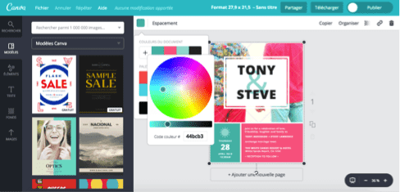
 |  |  |  |  | ouvrez couleur de remplissage |  |  |  |  | #FAF3E8 | (250 ; 243 ; 232) | Fond crème
 | https://www.vistaprint.fr/hub/tendances-couleurs |  | . |  | Autres couleurs |  |  |  |  | #F2E2C8 | (242 ; 226 ; 200) | Fond sable |  |  | Le vrai point à imposer
 |  |  |  |  | Personnalisées |  |  |  |  | #1F2937 | (31 ; 41 ; 55) | Texte noir doux
 | https://www.behance.net/gallery/223506737/Sunwhip-tanning-foam-Brand-identity# |  | . |  | Collez le code dans la cellule Hex |  |  |  |  | #FFFFFF | (255 ; 255 ; 255) | Blanc |  |  | La phrase clé est celleci :
 |  |  |  |  | cliquez sur Ok |  |  |  |  |  |  |  |  |  | Tu n’as pas le droit de conclure que le fichier est corrigé tant que tu n’as pas inspecté le XML interne du .xlsx et vérifié l’absence de formules partagées héritées.
 |  |  |  |  | #DDC5A2 | servez vous du pinceau pour la reproduire |  |  |  | LÉGENDE (standard à réutiliser dans tes documents)
 |  |  |  |  |  |  |  |  |  | ✅ | OK / Validé |  |  |  | C’est exactement ce qui a manqué.
 |  |  |  |  |  |  |  | #829079 olive |  | ⚠️ | Attention / Contrôle |  |  |  | Un contrôle visuel des cellules Excel ne suffit pas : il faut contrôler le contenu interne du fichier .xlsx.
 |  |  |  |  |  |  |  | #ede6b9 beige |  | ❌ | Erreur / À corriger
J'ai laissé les liens sur les photos pour visiter les sites d'Auteurs |  |  |  |  |  |  |  | #b9925e ambré |  | 📌 | Point important
j'ai désactivé les liens des photos pour les coller dans le cadre |  |  |  |  |  |  |  |  |  | 🧾 | Document / Trace
 |  |  |  |  |  |  |  |  |  | 🔄 | Mise à jour / Recalcul
 |  |  |  |  |  |  |  |  |  | ⏱️ | Temps / Délai
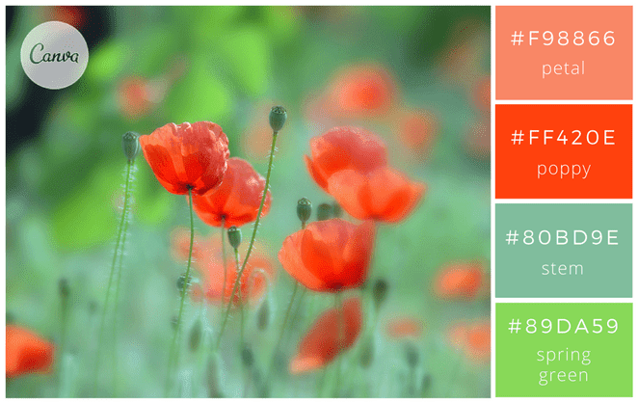
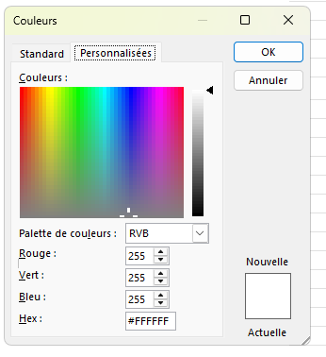
 |  |  |  |  |  |  |  |  |  | 🎯 | Objectif

 |  |  |  |  |  |  |  |  |  | PALETTE D’ICÔNES — copiables (Excel / Word / PDF)
 | #f98866 |  |  |  |  |  |  |  |  | 📎 | Astuce : icônes très compatibles (affichage fiable) → 🟦 🟩 🟨 🟧 🟥 🔹 🔸 ✅ ⚠️ ❌ 📌 🧾 🔄 ⏱️ 🎯
 | #ff420e
 | #80bd9e |  |  |  |  |  |  |  |  | Catégorie |  | Icônes (copie-colle)
 | #89da59 |  |  |  |  |  |  |  |  | Actions / Validation |  | ✅ ☑️ ✔️ ✳️ 🟢 🟩 | ❌ ⛔ 🛑 🔴 🟥 | 🔄 ♻️ 🔁 🔃 | 📌 📝 📋 🗂️ 🧾
 |  |  |  |  |  |  |  |  |  | Alertes / Sécurité |  | ⚠️ 🚨 🔥 💥 | 🧯 🧤 🥽 🧼 | 🦠 🧫 🧪 | 🟧 🟨 🟥
 | https://www.flickr.com/photos/lolo65/ | . |  |  |  |  |  | #ff2e63 rose vibrant |  | Process / Organisation |  | 🔹 🔸 ➡️ ⬇️ ⬆️ ➕ ➖ | 🔧 🛠️ ⚙️ | 📐 📏 🧭
 |  |  |  |  |  |  |  | #8a4fbd violet électrique |  | Temps / Planning |  | ⏱️ ⏲️ 🕒 🗓️ 📅 | 📦 🚚 🏷️
 |  |  |  |  |  |  |  | #e5d7c3 beige |  | Mesure / Audit |  | 📊 📈 📉 | 🔍 🧪 🧾 | 🎯 ✅ ⚠️
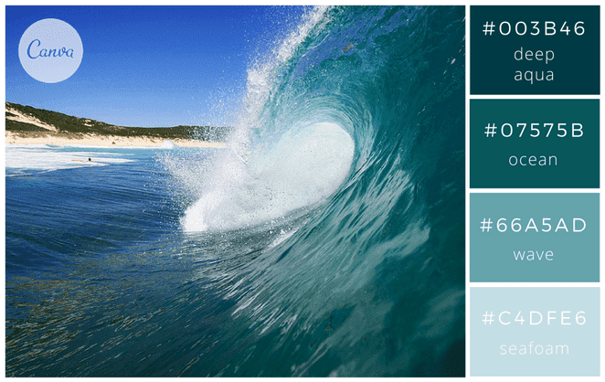
 |  |  |  |  |  |  |  |  |  | Cuisine / Production |  | 🍽️ 🍴 🥄 🔪 | 🧑‍🍳 | 🔥 ♨️ ❄️ 🧊 | 🧂 🍋 🧄 🧅
 |  |  |  |  |  |  |  |  |  | Pâtisserie / Boulangerie |  | 🧁 🍰 🎂 🍪 | 🥐 🍞 🥖 | 🍫 🍯 🧈 | ⚖️ 🥣 🥛
 |  |  |  |  |  |  |  |  |  | Boucherie / Charcuterie |  | 🥩 🍖 🥓 | 🔪 🧤 🧊 | 🏷️ 🧾 ✅
 | #003b46 |  |  |  |  |  |  |  |  | HACCP / Hygiène |  | 🧼 🧽 🧴 | 🧤 🥽 😷 | 🦠 ⚠️ ✅ | 🌡️ ❄️ 🧊 🔥
 | #07575b |  |  |  |  |  |  |  |  | Formation / Pédagogie |  | 🎓 📚 🧠 | 📝 📌 ✅ | 💡 🔍 | 🧪
 | #66a5ad
 | #c4dfe6

 | https://www.flickr.com/photos/sunova_surfboards/ | .

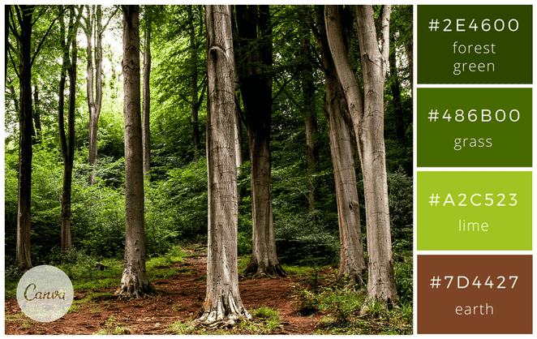
 |  |  |  |  | 2. Format de l’image
 |  |  |  |  | 3. Onglet Taille et propriétés
 | #2e4600 |  |  |  | 4. Propriétés → coche : ✅ Déplacer et dimensionner avec les cellules
 | #486b00 |  |  |  | ➡️ Résultat : tes images se comportent comme si elles “vivaient dans les cases”.
 | #a2c523
 | #7d4427
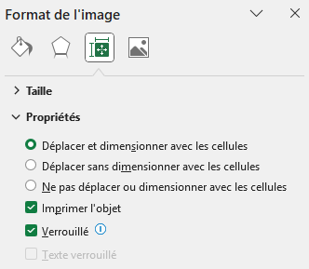

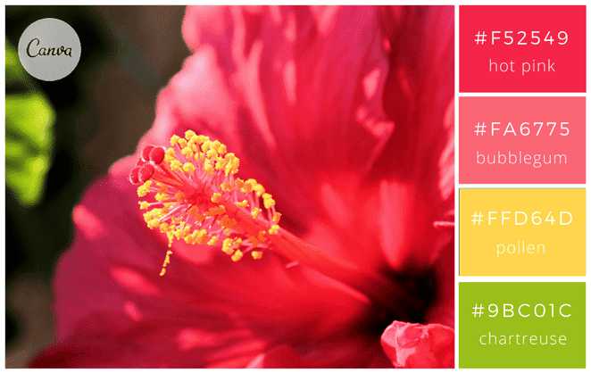

 | #f52549
 | #fa6775
 | #ffd64d
 | #9bc01c

 | https://www.flickr.com/photos/jean-mi83/ | .

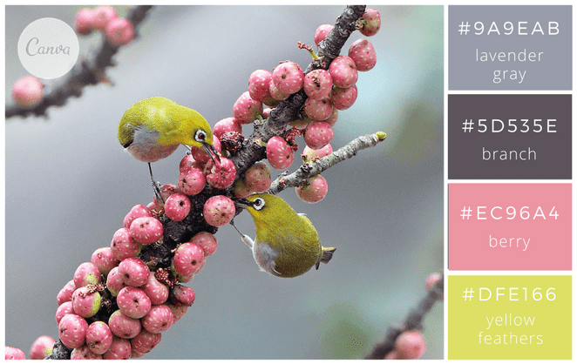

 | #9a9eab
 | #5d535e
 | #ec96a4
 | #dfe166

 | https://www.flickr.com/photos/johnfish/ | .

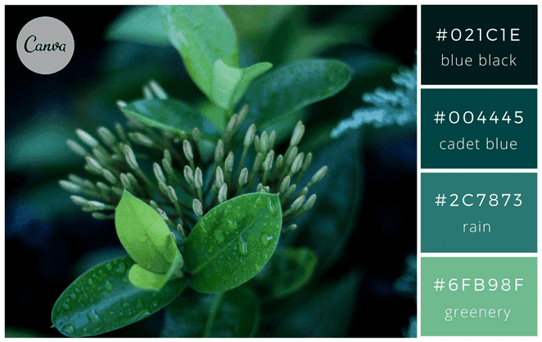

 | #021c1e
 | #004445
 | #2c7873
 | #6fb98f

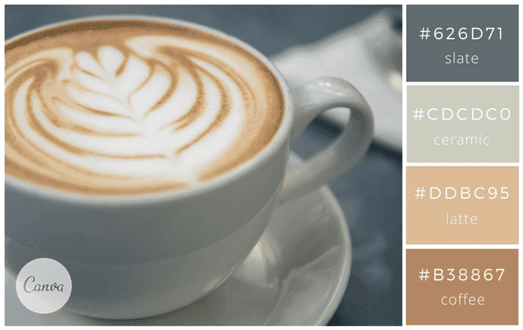

 | Ambiance café crème
 | #626d71 slate
 | #CDCDC0 ceramic
 | #B38867 coffee
 | #ddbc95 latte

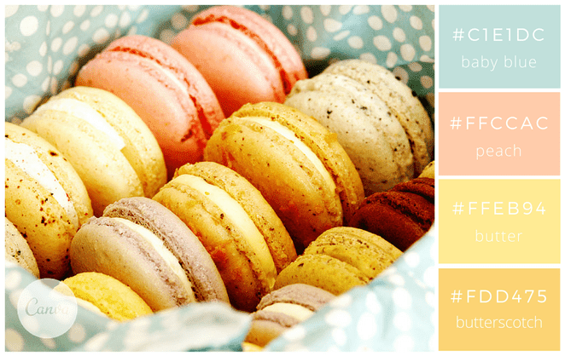

 | #c1e1dc
 | #ffccac
 | #ffeb94
 | #fdd475

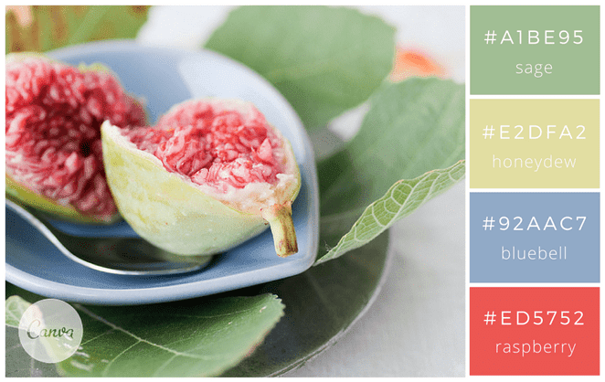

 | #a1be95
 | #e2dfa2
 | #92aac7
 | #ed5752
 | https://www.flickr.com/photos/mizzmurray/ | .

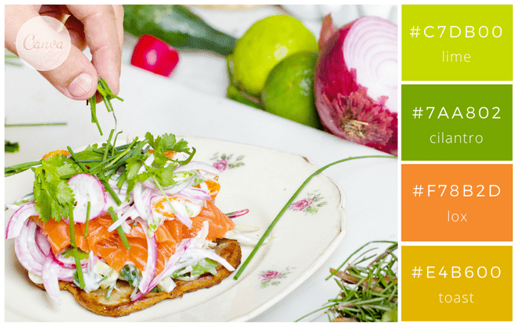

 | #c7db00
 | #7aa802
 | #F78b2d
 | #e4b600

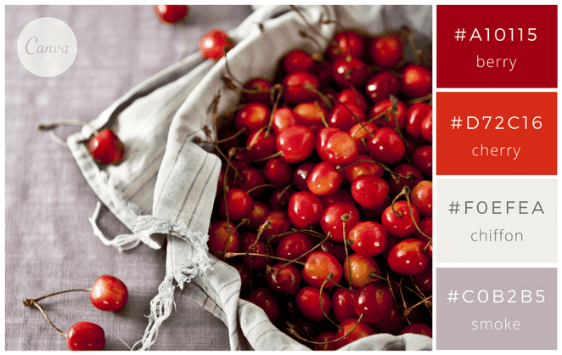

 | #a10115
 | #d72c16
 | #foefea
 | #cob2b5
 | 2 couleurs invalides dans excel
 | chiffon et smoke

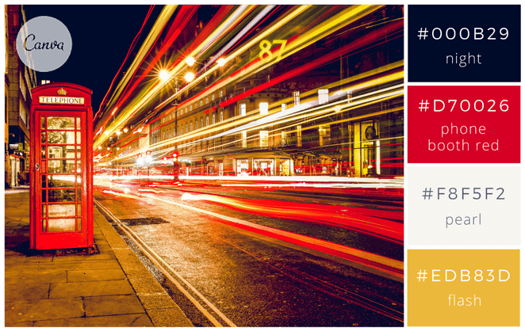

 | #000b29
 | #d70026
 | #f8f5f2
 | #edb83d

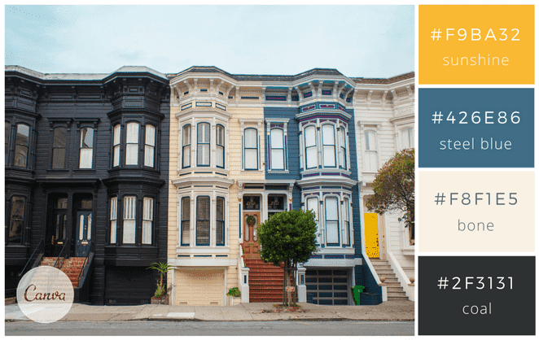

 | #f9ba32
 | #426e86
 | #f8f1e5
 | #2f3131

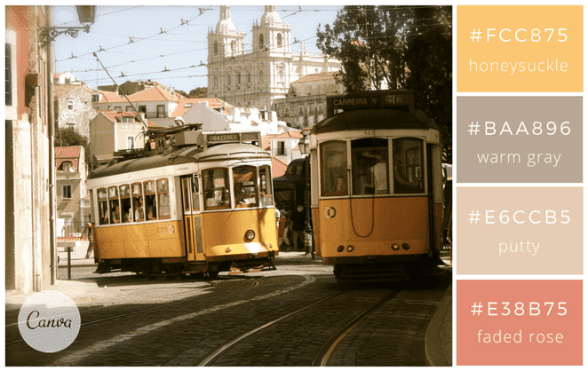

 | #fcc875
 | #baa896
 | #e6ccb5
 | #e38b75

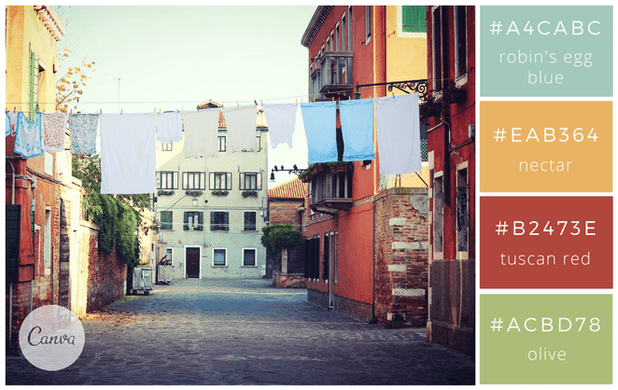

 | #a4cabc
 | #eab364
 | #b2473e
 | #acbd78

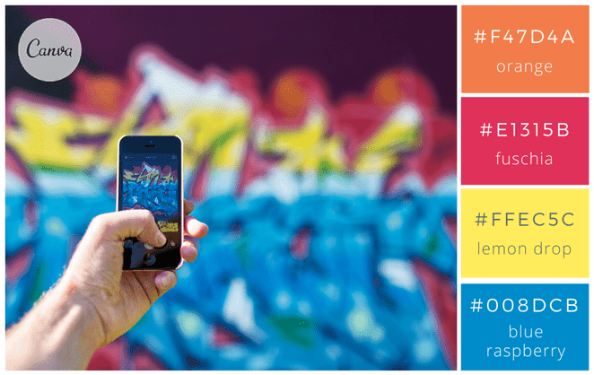

 | #f47d4a
 | #e1315b
 | #ffec5c
 | #008dcb

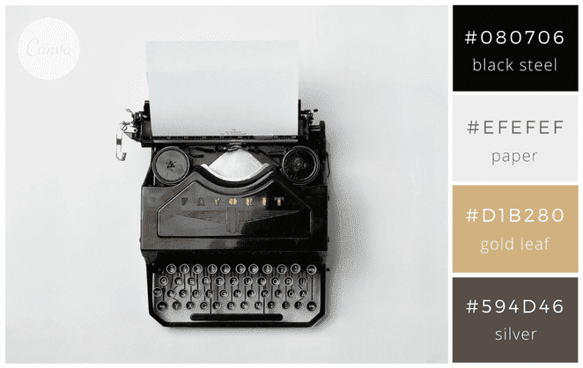

 | #080706
 | #efefef
 | #d1b280
 | #594d46

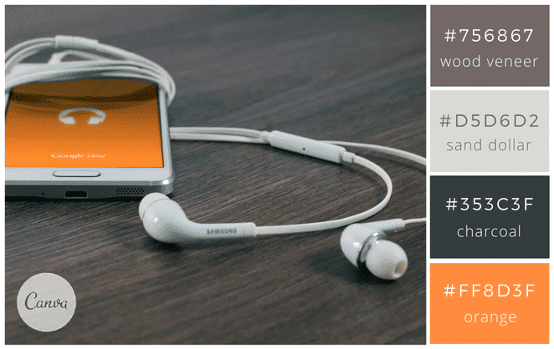

 | #756867
 | #d5d6d2
 | #353c3f
 | #ff8d3f

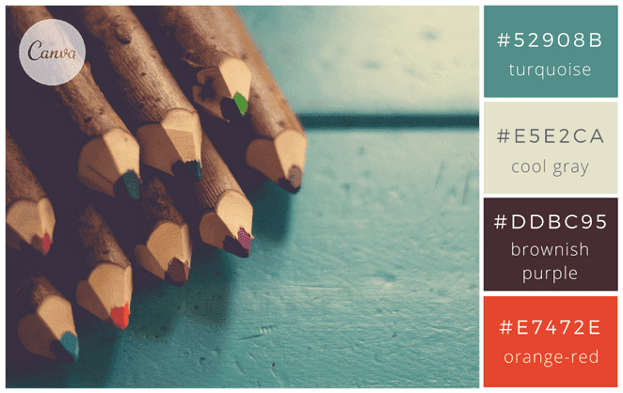

 | #52908b
 | #e5e2ca
 | #ddbc95
 | #e7472e
 | #ddbc95 impossible sur excel

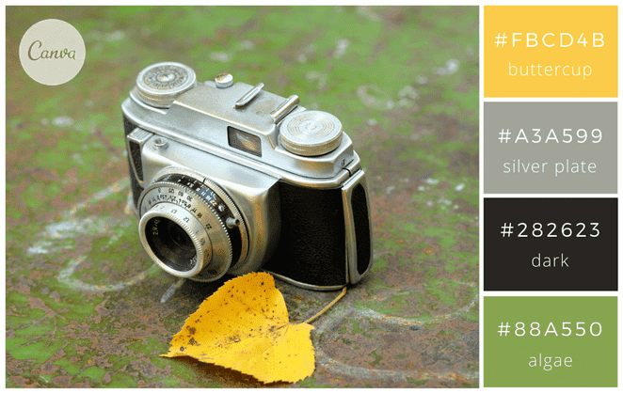

 | #fbcd4b
 | #a3a599
 | #282623
 | #88a550

https://99designs.fr/blog/inspiration-graphique/combinaisons-de-couleurs/

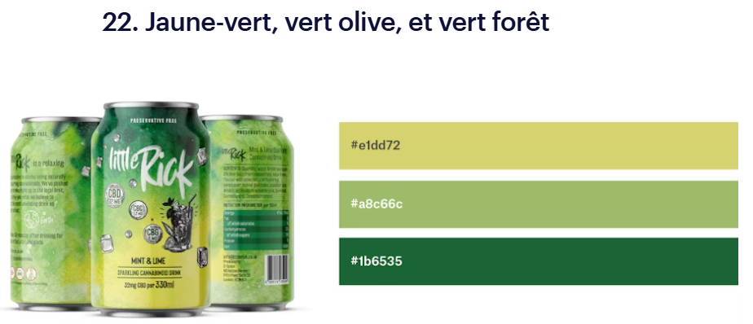

 | #e1dd72 jaune-vert
 | #a8c66c vert olive
 | #1b6535 vert forêt

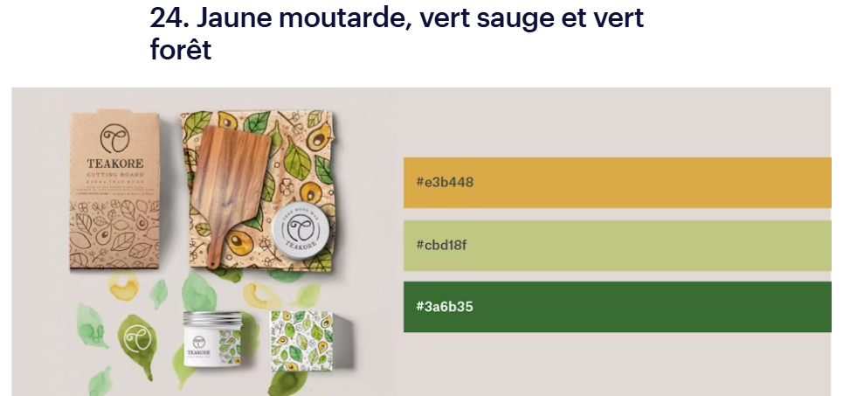

 | #e3b448 jaune moutarde
 | #cbd18f vert sauge
 | #3a6b35 vert forêt

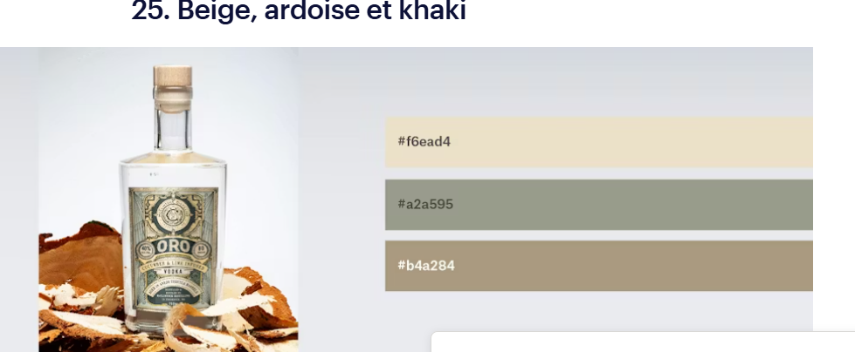
 | #f6ead4 beige
 | #a2a595 ardoise
 | #b4a284 khaki

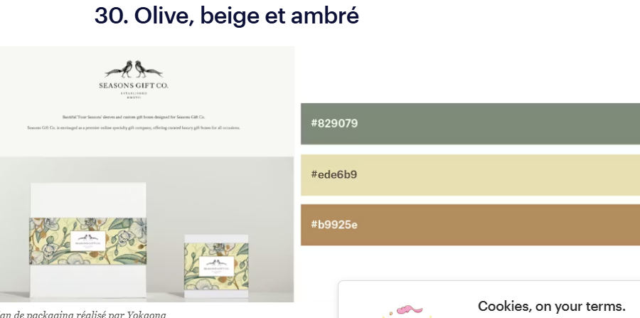

 | #829079 olive
 | #ede6b9 beige
 | #b9925e ambré

 | #
 | #
 | #
 | #

